GEM uppräkningen
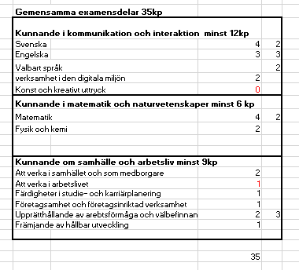
Gemensamma examensdelar 35kp
Kunnande i kommunikation och interaktion minst 12kp
Svenska | 4 | 2
Engelska | 3 | 3
Valbart språk |  | 2
verksamhet i den digitala miljön | 2
Konst och kreativt uttryck | 0
Kunnande i matematik och naturvetenskaper minst 6 kp
Matematik | 4 | 2
Fysik och kemi | 2

Kunnande om samhälle och arbetsliv minst 9kp
Att verka i samhället och som medborgare | 2
Att verka i arbetslivet | 1
Färdigheter i studie- och karriärplanering | 1
Företagsamhet och företagsinriktad verksamhet | 1
Upprätthållande av arebtsförmåga och välbefinnande | 2 | 3
Främjande av hållbar utveckling | 1

 | 35

